English Form
ID | Product Name | Short Description | Category | Sub-Category | Image | Capacity Range (KW)
1 | GMV - X | GREE GMV, VRV outdoor Latest generation, Tropical (T3) | CAC | Outdoor | 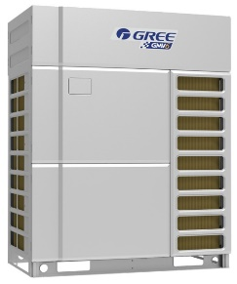 | 22.4 - 101

2 | GMV Mini | GREE VRF Outdoor side discharge, DC Inverter, Tropical (T3) | CAC | Outdoor | 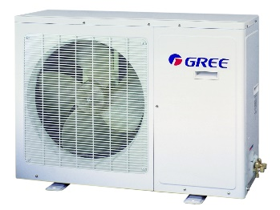 | 8.0 - 18

3 | GMV Slim | GREE GMV- DC inverter, Side discharge VRF outdoor unit, Tropical (T3) | CAC | Outdoor | 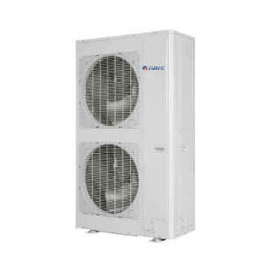 | 22.4 - 33.5

4 | GMV Solar | GREE GMV, Solar VRV outdoor, Tropical (T3) | CAC | Outdoor | 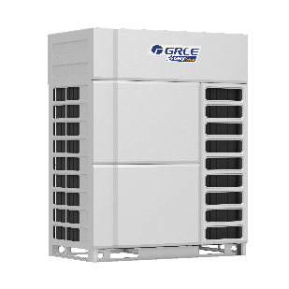 | 22.4 - 45

5 | GMV Solar Mini | GREE GMV, Solar VRV outdoor, Tropical (T3) | CAC | Outdoor | 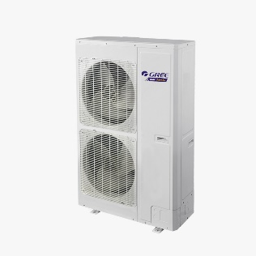 | 12.0 - 16

